照会管理メニュー
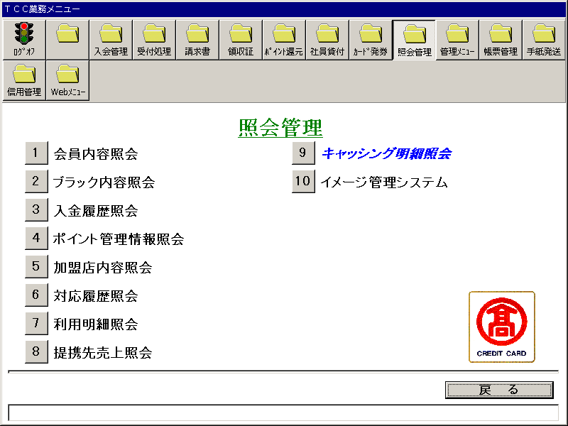
【画面レイアウト】

会員内容照会
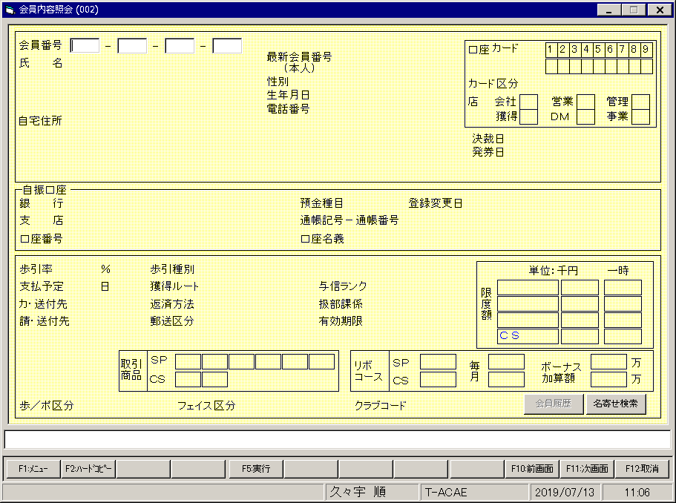
【画面レイアウト】

ブラック内容照会
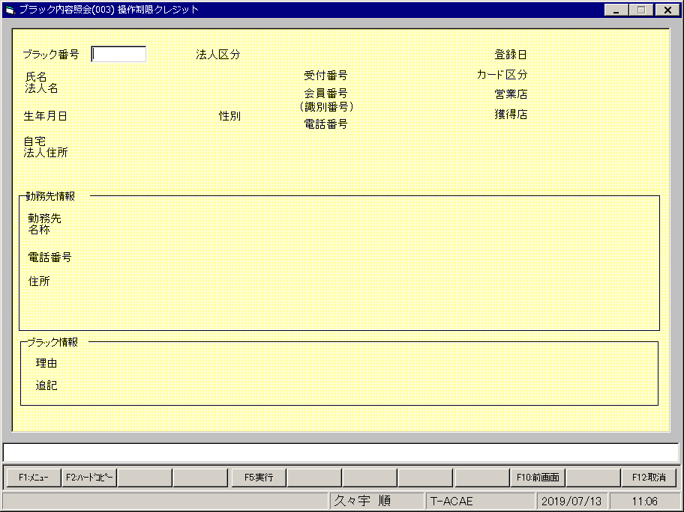
【画面レイアウト】

入金履歴照会(入金履歴一覧表)
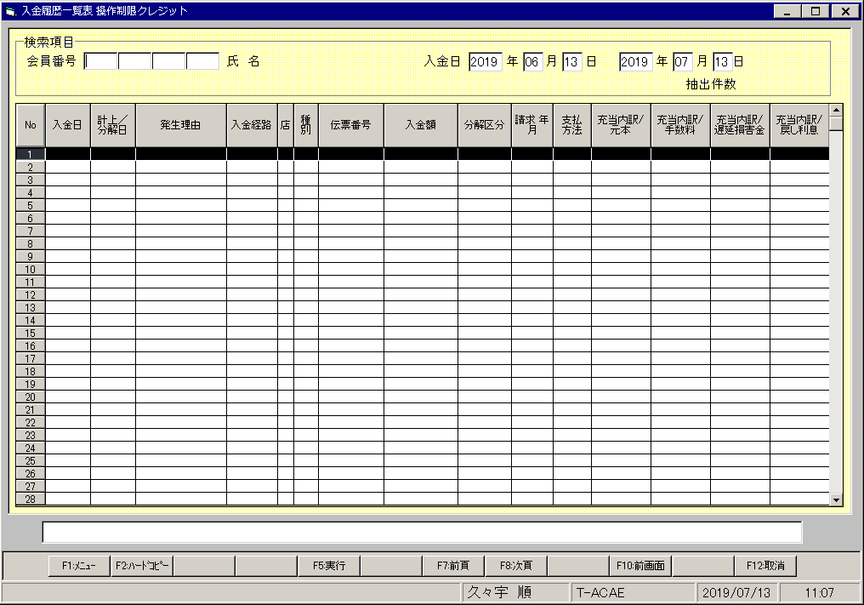
【画面レイアウト】

ポイント管理情報照会
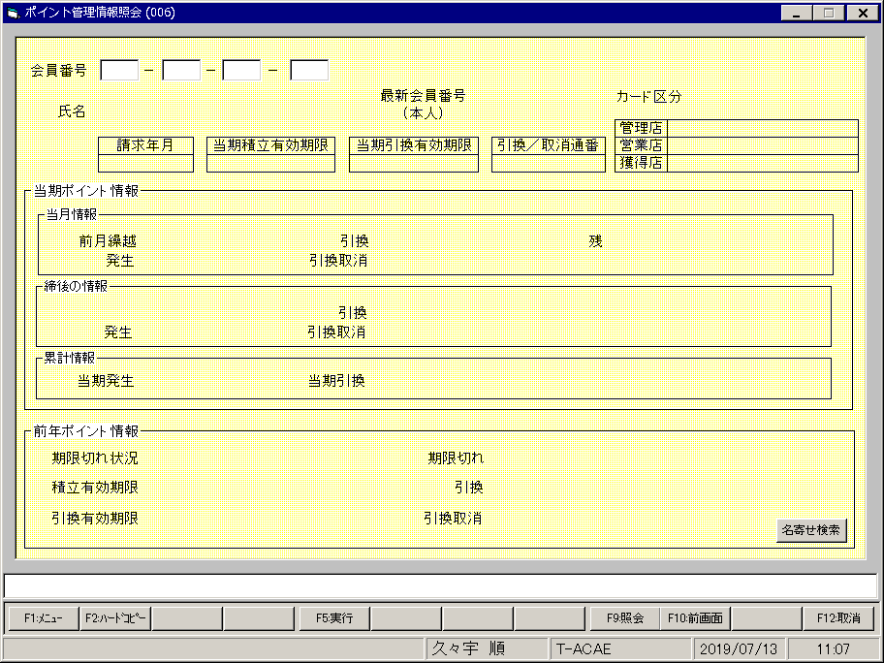
【画面レイアウト】

加盟店内容照会(加盟店一覧表)
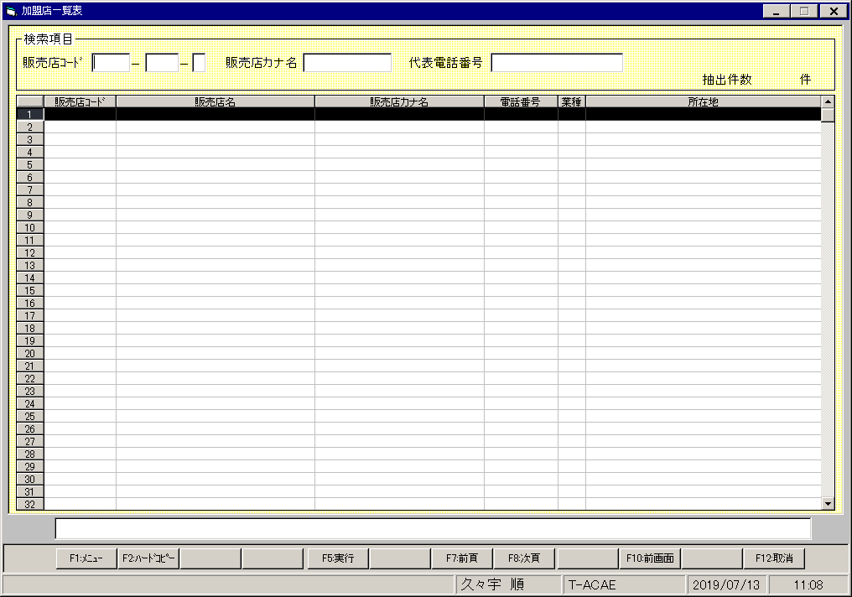
【画面レイアウト】

対応履歴照会
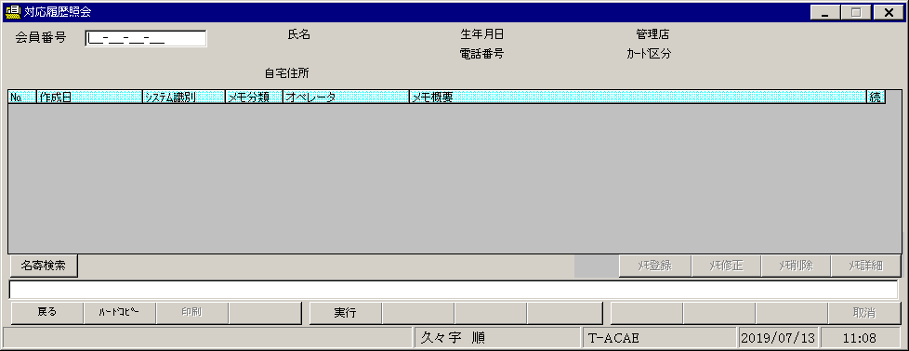
【画面レイアウト】

利用明細照会
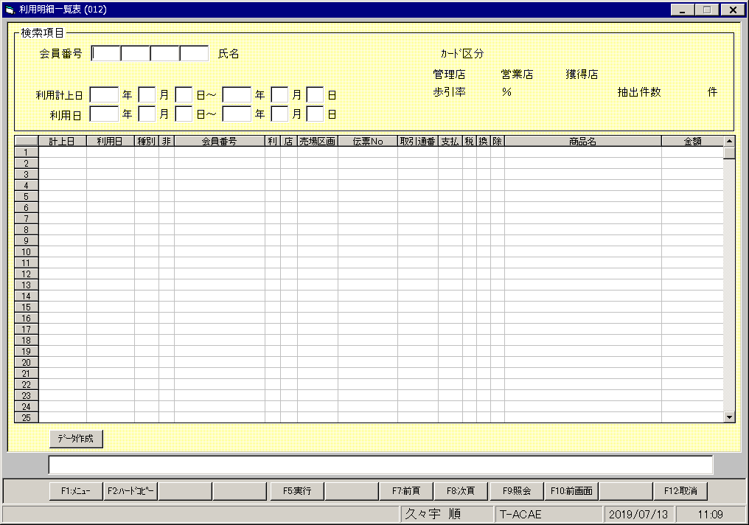
【画面レイアウト】

提携先売上照会
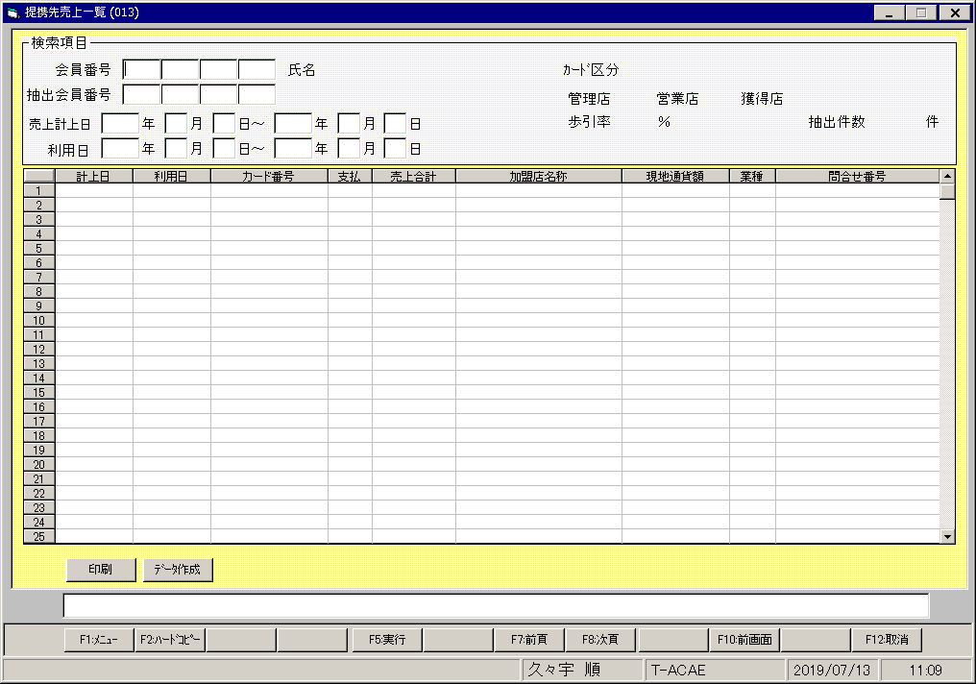
【画面レイアウト】

キャッシング明細照会
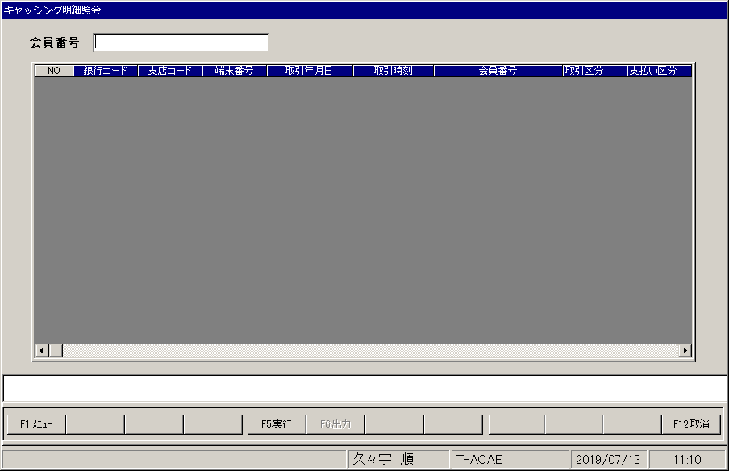
【画面レイアウト】

イメージ管理システムメニュー
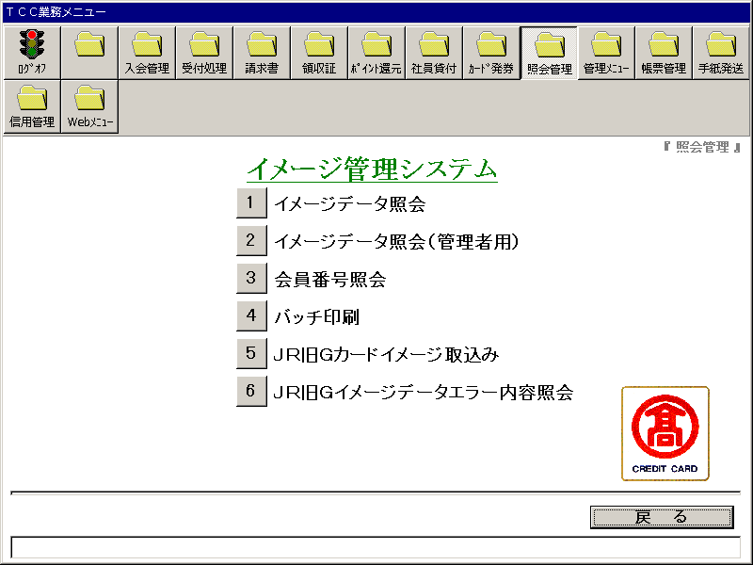
【画面レイアウト】

イメージデータ照会
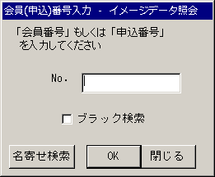
【画面レイアウト】

イメージデータ照会(会員番号照会)
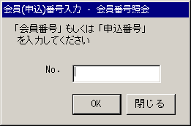
【画面レイアウト】

イメージデータ照会_バッチ印刷
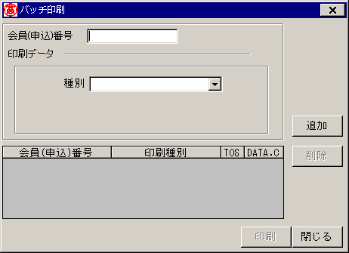
【画面レイアウト】

JR旧Gカードイメージ取込画面
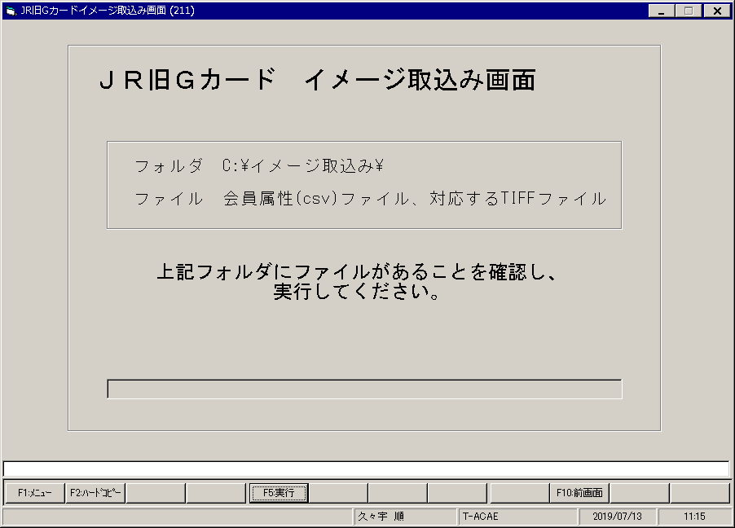
【画面レイアウト】

JR旧Gカードイメージデータエラー内容照会
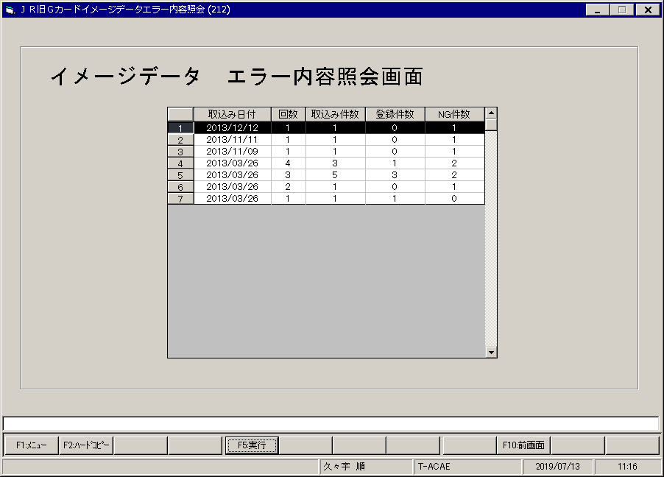
【画面レイアウト】

